법인카드_1964
법인카드 사용내역 (00월) |  |  |  |  | 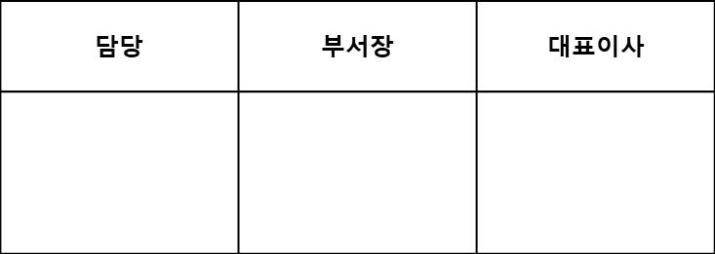
카드번호: 0000-0000-0000-0000 |  |  |  |  | 부서 : 교육사업본부 성명 : 000

날 짜 | 식대, 교통비 | 접대비, 주유비 | 기타 | 합계 | 사용(접대)내역 / 행선지 / 인원 | 비고
2022-00-00 | 64,000 |  |  | 64,000 | 점심식대/여의도/8명
 |  |  | 32,000 | 32,000 | 금산빌딩 주차비 정산
 | 23,700 |  |  | 23,700 | 점심식대/여의도/3명
 | 23,900 |  |  | 23,900 | 점심식대/여의도/3명
 | 46,900 |  |  | 46,900 | 점심식대/여의도/6명
 | 31,000 |  |  | 31,000 | 점심식대/여의도/4명
 | 32,000 |  |  | 32,000 | 점심식대/여의도/4명
 | 44,300 |  |  | 44,300 | 점심식대/여의도/5명
 | 63,000 |  |  | 63,000 | 점심식대/여의도/8명
 | 18,950 |  |  | 18,950 | 점심식대/여의도/3명
 | 68,000 |  |  | 68,000 | 점심식대/여의도/8명
 |  |  | 3,960 | 3,960 | 우체국 서류 발송(스마트팜사업) | 스마트팜데이터수집사업
 | 48,000 |  |  | 48,000 | 점심식대/여의도/6명
 | 45,000 |  |  | 45,000 | 점심식대/여의도/6명
 | 38,500 |  |  | 38,500 | 점심식대/여의도/5명
 | 67,100 |  |  | 67,100 | 점심식대/여의도/8명
 | 42,000 |  |  | 42,000 | 점심식대/여의도/5명
 | 64,000 |  |  | 64,000 | 점심식대/여의도/8명
 | 41,000 |  |  | 41,000 | 점심식대/여의도/5명
 | 17,000 |  |  | 17,000 | 점심식대(주말근무)/여의도/2명
 |  | 9,700 |  | 9,700 | 다과비(콘텐츠촬영 강사님 접대)
 | 76,000 |  |  | 76,000 | 점심식대/여의도/8명
 | 90,300 |  |  | 90,300 | 점심식대/여의도/10명
 | 29,300 |  |  | 29,300 | 야근식대/여의도/5명
 | 72,000 |  |  | 72,000 | 점심식대/여의도/9명
 |  |  |  | -
 |  |  |  | -
 |  |  |  | -
계 | 1,045,950 | 9,700 | 35,960 | 1,091,610

